Betting Decisions
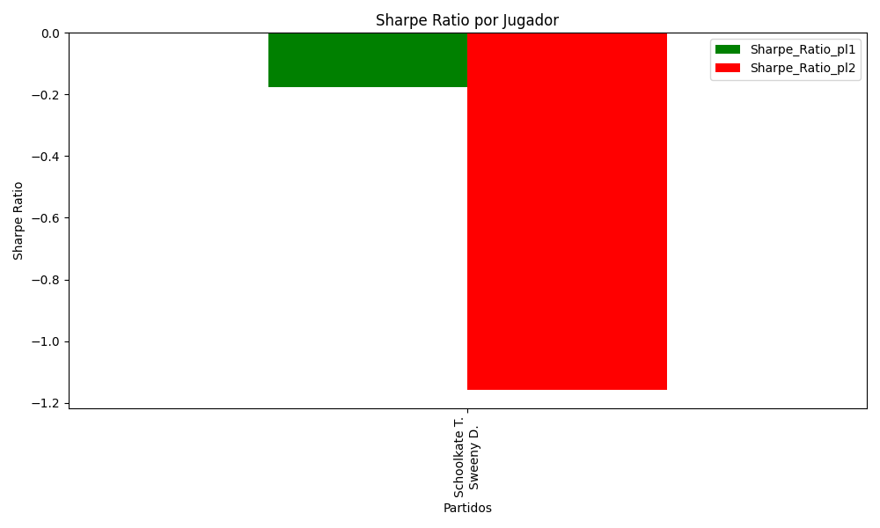
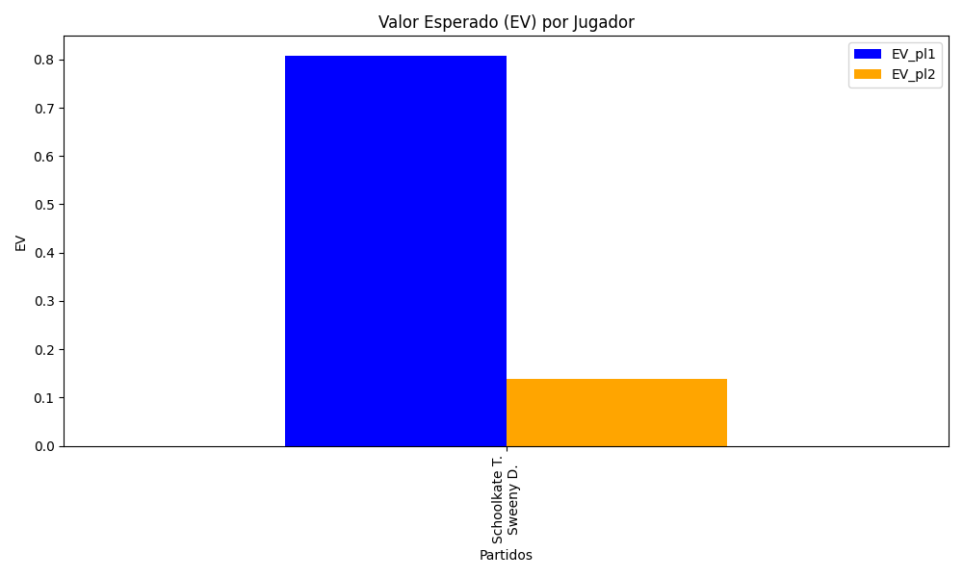
Surface | pl1 | pl1_flag | pl1_hand | pl1_bet | pl2 | pl2_flag | pl2_hand | pl2_bet | Result | DiffProffTime | DiffPts | DiffWeight | DiffHeight | Class | Prob_win_pl1 | Prob_win_pl2 | Accuracy | date_run | EV_pl1 | EV_pl2 | Std_Dev_pl1 | Std_Dev_pl2 | Sharpe_Ratio_pl1 | Sharpe_Ratio_pl2 | Best_Bet_EV | match | Best_Bet | Best_Bet_Sharpe | Money_to_Bet | Prob_Win | Payout
clay | Schoolkate T. | AUS | Right-Handed | 2.31 | Sweeny D. | AUS | Right-Handed | 1.51 | 0 | -3 | -4 | 15 | 13 | 0 | 0.54632496391 | 0.45367503609 | 0.83333333333 | 2022-03-02 | 0.80833563055 | 0.13872434058 | 1.1500320505 | 0.75175255251 | -0.1753554341 | -1.1589926187 | 0.80833563055 | Schoolkate T. Sweeny D. | pl1 | -0.1753554341 | 5.88 | 0.54632496391 | 2.31

Monte Carlo Summary
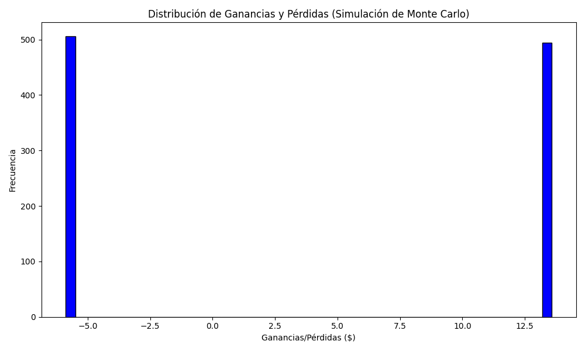
Promedio de Ganancia/Pérdida | Mediana de Ganancia/Pérdida | Ganancia/Pérdida Máxima | Ganancia/Pérdida Mínima | Probabilidad de Ganancia (>0)
3.7346232 | -5.88 | 13.5828 | -5.88 | 0.494

